Оглавление


443070, Россия, Самара
Партизанская 17 лит Д
Тел.: 8-800-444-35-40
mail@tkvolgamebel.ru
www.tkvolgamebel.ru
Серия | Описание
e` | Серия классических монохромных декоров в матовом и глянцевом исполнении.
e`` | Серия акцентных и броских монохромных декоров в матовом исполнении.
е1 (Сlassic) | Серия классических декоров с оверлеем
е2 (ONE) | Серия трендовых декоров с оверлеем и добавлением корунда
е3 (Premium) | Серия премиальных декоров с оверлеем с добавлением корунда и антибактериального компонента
Quantum | Серия металлизированых и базовых поверхностей, удерживающей магниты
Mobius | Cерия декоров с абсолюно матовой поверхностью, устойчивой к отпечаткам пальцев, царапинами и размножению бактерий.
Scalar | Серия премиальных металлизированых декоров
АRTE | Коллекция стильных принтов для пристенных панелей
Аксессуары | Стыковочные планки для столешниц и стеновых панелей, герметик
Плинтус | Плинтус Rehau и Korner
Сопутствующие товары | Соответствие декоров столешниц, плинтусов, заглушек и кромки
Таблица соответствия | Размерный ряд

Möbius

 |  | Тольятти, Южное шоссе, 34
 |  | тел. (8482) 24-94-94, 8-800-302-02-62,
 |  | e-mail: 391143@mail.ru

 |  | ул. Ларина,169а, тел (8482)24-94-10
 |  | e-mail: lplit63@mail.ru |  | 30%
Серия | Продукт | Формат (мм) | Подгиб | Толщина (мм) | Ед. изм. | Цена
Möbius | Покрытие Möbius Surface* | 3.050 х 1.320 | - | 0.8 | лист | 16,198
 | Упаковка декоративных пластиков* | короб картон | - | - | 1-7 листов | 1,300
 |  | поддон | - | - | 1-50 листов | 3,200
 |  | ящик | - | - | 1-90 листов | 5,200
 | Столешница Slotex | 4.200 х 1.200 | .00, U1/05, UU/05** | 40 | шт. | 61,309
 |  | 4.200 х 800 | .00, U1/05, UU/05** | 40 | шт. | 60,563
 |  | 4.200 х 600 | .00, U1/05 | 40 | шт. | 30,785
 |  | 3.000 х 1.200 | .00, U1/05, UU/05** | 40 | шт. | 44,445
 |  | 3.000 х 800 | .00, U1/05, UU/05** | 40 | шт. | 43,699
 |  | 3.000 х 600 | .00, U1/05, UU/05** | 40 | шт. | 22,352
 | Столешница Slotex DUO-X (обратная сторона выполнена в поверхности идентичной лицевой) | 4.200 х 1.200 | .00 | 40 | шт. | 82,949
 |  | 4.200 х 800 | .00 | 40 | шт. | 82,203
 |  | 4.200 х 600 | .00 | 40 | шт. | 41,604
 |  | 3.000 х 1.200 | .00 | 40 | шт. | 60,115
 |  | 3.000 х 800 | .00 | 40 | шт. | 59,369
 |  | 3.000 х 600 | .00 | 40 | шт. | 30,188
 | Стеновая панель Slotex | 4.200 х 1.215 | .00 | 10 | шт. | 58,517
 |  | 4.200 х 600 | .00 | 10 | шт. | 28,772
 |  | 3.000 х 1.215 | .00 | 4,5/10 | шт. | 41,653
 |  | 3.000 х 600 | .00 | 4,5/10 | шт. | 21,086
 | Фасадное полотно Slotex на основе ДСП | 3.000 х 1.215 | .00 | 18 | шт. | 44,936
 | Фасадное полотно Slotex DUO-X на основе ДСП (обратная сторона выполнена в поверхности идентичной лицевой) | 3.000 х 1.215 | .00 | 18 | шт. | 57,323
 | Фасадное полотно Slotex на основе МДФ | 2.440 х 1.215 | .00 | 20 | шт. | 45,384
 | Фасадное полотно Slotex DUO-X (обратная сторона выполнена в поверхности идентичной лицевой) на основе МДФ | 2.440 х 1.215 | .00 | 20 | шт. | 61,054
 | Фасадное полотно Slotex на основе МДФ влагостойкое | 3.000 х 1.215 | .00 | 20 | шт. | 52,099
 | Фасадное полотно Slotex DUO-X (обратная сторона выполнена в поверхности идентичной лицевой) на основе МДФ влагостойкое | 3.000 х 1.215 | .00 | 20 | шт. | 67,770
 | Плита Möbius Compact DUO-X (обратная сторона выполнена в поверхности идентичной лицевой) | 3.050 x 1.320 | .00 | 12 | шт. | 84,292
 | Столешница SolidMöbius DUO-X ( обратная сторона выполнена в поверхности идентичной лицевой) | 3.050 х 1.320 | ХХ | 12 | шт. | 110,409
 |  | 3.050 х 650 | Х0 | 12 | шт. | 56,090
 | Плинтус SolidCМ | 3.050 х 30 | V0 | 12 | шт. | 9,451
 | Кромка HPL без клея | 45 х 3.050 | - | - | шт. | 612
 | Кромка HPL с клеем | 45 х 3.050 | - | - | шт. | 685
 | Кромка HPL без клея | 45 x 4.200 | - | - | шт. | 829
 | Кромка HPL с клеем | 45 x 4.200 | - | - | шт. | 930
 | Кромка HPL без клея | 32 х 3.050 | - | - | шт. | 447
 | Кромка HPL с клеем | 32 х 3.050 | - | - | шт. | 520
 | Кромка HPL без клея | 23 х 3.050 | - | - | шт. | 332
 | Кромка HPL с клеем | 23 х 3.050 | - | - | шт. | 404
 | Кромка для фасадных полотен ABS/PP матовая | 23 х 10.000 | - | 0,8/1,0 | шт. | 2,542
 | Кромка для столешниц ABS/РР матовая | 43 х 5.000 | - | 1,5/2,0 | шт. | 1,777
 |  | 43 х 10.000 | - | 1,5/2,0 | шт. | 3,177

 | .00- без подгибов
 | U1/05 - изделие имеет один подгиб, радиус подгиба 5 мм
 | UU/05 - изделие имеет 2 подгиба, радиус подгиба 5 мм
 | XO - снятые фаски по длиной лицевой стороне
 | XX - снятые фаски по обеим длинным сторонам
 | V0 - снятая фаска по верхнему краю
 | * При покупке декоративного пластика упаковка материалов является обязательным условием для траспортировки
 | * UU/05 - на изделия, имеющие два подгиба, действует наценка +10%

 | Цены указаны с НДС 20% |  |  | Утверждаю
 |  |  |  | Директор ООО "Балу-Мебель"
 |  |  |  | _________________Горлов А.И.

Плинтус

 | Тольятти, Южное шоссе, 34
 | тел. (8482) 24-94-94, 8-800-302-02-62,
 | e-mail: 391143@mail.ru

 | ул. Ларина,169а, тел (8482)24-94-10
 | e-mail: lplit63@mail.ru
 |  |  | 20%
Наименование | Профиль | Наименование | Цена руб./шт
Perfetto-LINE |  | Плинтус 4200мм | 2,736
 |  | Монтажный компл.*** | 246
WAP 118 |  | Плинтус 4200мм | 2,526
 |  | Монтажный компл.*** | 277
MINI / MINI Plus | 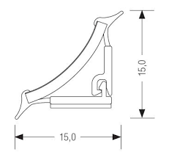 | Плинтус 4200мм | 2,424
 |  | Монтажный компл.*** | 222
SIMPLE LINE |  | Рулон 5000 мм | 1,020
*** монтажный компл Rehau - заглушка (лево + право), угол (внеш + внутр), соеденитель прямой

Цены указаны с НДС 20% |  | Утверждаю
 |  | Директор ООО "Балу-Мебель"
 |  | _________________Горлов А.И.

Аксессуары
Тольятти, Южное шоссе, 34
тел. (8482) 24-94-94, 8-800-302-02-62,
e-mail: 391143@mail.ru

ул. Ларина,169а, тел (8482)24-94-10
e-mail: lplit63@mail.ru
Планки для столешниц толщиной 40мм
Продукт |  |  | Ед. изм. | Цена
Металлические планки для столешниц толщиной 40мм | Планка торц. европодгиб (пр.) 40з-R6/180-П(093) |  | шт. | 826
 | Планка торц. европодгиб (лев.) 40з-R6/180-Л(094) |  | шт. | 826
 | Планка Т-образная Т-40-R6/180(181) |  | шт. | 708
 | Планка Т-образная Тз-40-R6/180(193) |  | шт. | 708
 | Планка угл. европодгиб (пр.) Уз-40-R6/180-П(217) |  | шт. | 708
 | Планка угл. европодгиб (лев.) Уз-40-R6/180-Л(218) |  | шт. | 708
 | Планка Т-образная Чёрная Тз-40-R6/180-ч(193ч) |  | шт. | 379
 | Планка торц. европодгиб Чёрная (лев.) 40з-R6/180-Л-ч(094ч) |  | шт. | 1,006
 | Планка торц. европодгиб Чёрная (пр.) 40з-R6/180-П-ч(093ч) |  | шт. | 1,006
 | Планка угл. европодгиб Чёрная (лев.) Уз-40-R6/180-Л-ч(218ч) |  | шт. | 1,086
 | Планка угл. европодгиб Чёрная (пр.) Уз-40-R6/180-П-ч(217ч) |  | шт. | 1,086
Алюминиевые планки для столешниц толщиной 40мм | Планка Т-образная алюминий 600-R5/40 |  | шт. | 214
 | Планка торцевая алюминий (ун.) 600-R5/40 |  | шт. | 232
 | Планка угл. алюминий (ун.) 600-R5/40 |  | шт. | 268
Планки для стеновых панелей толщиной 10мм
Металлические планки для стеновых панелей толщиной 10 мм | Профиль МЩ-прямой стык (600х14х9)(314) |  | шт. | 416
 | Профиль МЩ-прямой стык (1000х14х9)(3114) |  | шт. | 642
 | Профиль МЩ-внутренний угол (600х10х9)(324) |  | шт. | 413
 | Профиль МЩ-внешний угол (600х20х9)(334) |  | шт. | 413
 | Профиль МЩ-торцевой (600х10х9)(344) |  | шт. | 413
 | Профиль МЩ-прямой стык Чёрный (600х14х9)(314ч) |  | шт. | 564
 | Профиль МЩ-внутренний угол Чёрный (600х10х9)(324ч) |  | шт. | 564
 | Профиль МЩ-торцевой Чёрный (600х10х9)(344ч) |  | шт. | 564
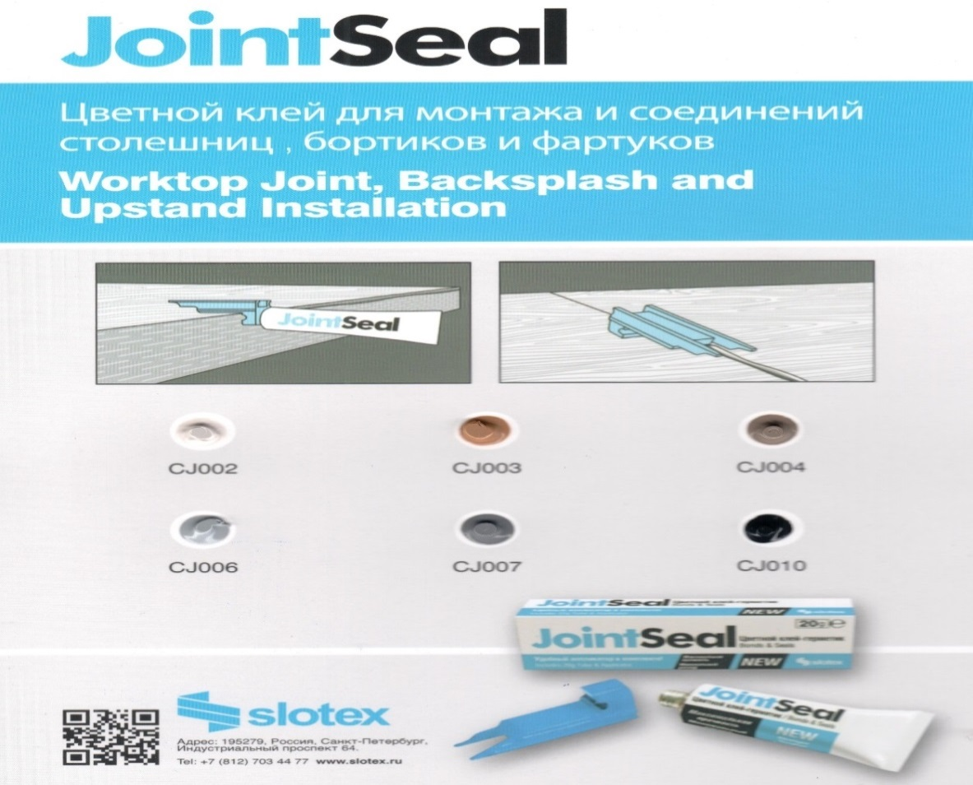

Продукт | Цвет |  | Артикул | мебельщик
Клей-герметик тюбик 20 гр | ColorJoint Crema (Кремовый) |  | CJ20002 | 380
 | ColorJoint Nero (Черный) |  | CJ20010
 | ColorJoint Rovere (Дуб) |  | CJ20003
 | ColorJoint Ardesia (Сланец) |  | CJ20007
 | Colorjoint Pietra (Камень) |  | CJ20004
 | ColorJoint Grigio (Серый) |  | CJ20006

Цены указаны с НДС 20% |  | Утверждаю
 |  | Директор ООО "Балу-Мебель"
 |  | _________________Горлов А.И.

